Image
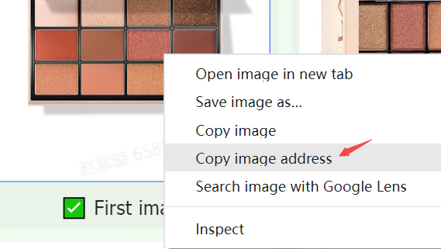
Pedoman dan persyaratan gambar | Contoh
Gambar produk di TikTok Shop harus jelas, akurat, hanya menampilkan produk yang dijual, dan sesuai nama serta deskripsinya. | 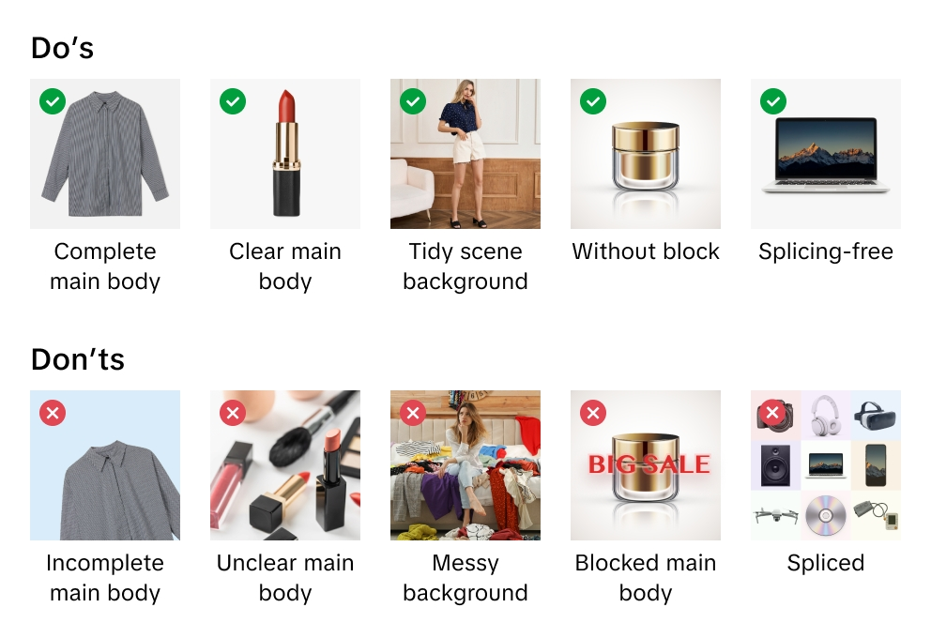
TikTok Shop berhak menolak gambar yang tidak memenuhi pedoman atau persyaratan kami.
Saat mengunggah gambar, Anda menyatakan telah memverifikasi hak dan izin Anda guna menggunakan gambar untuk tujuan komersial.
Sebaiknya unggah min. 5 gambar untuk setiap produk (termasuk gambar tampak depan dan belakang). Gambar tambahan sebaiknya menunjukkan produk dari berbagai sisi dan menonjolkan detail produk. Selalu gunakan gambar terbaik agar pembeli bisa mengetahui semua tentang produk Anda.
Format file gambar yang didukung adalah JPEG, JPG, atau PNG.
Gambar harus berukuran min. 600 x 600 piksel. Ukuran rekomendasi: 1.600 x 1.600 piksel.

Gambar utama
Optimalkan kualitas gambar utama karena inilah yang pertama dilihat pembeli dan bisa membuat mereka terkesan dengan produk Anda.
Gunakan latar belakang putih untuk gambar utama Anda. Parameter warnanya adalah RGB 255, 255, 255.
Gambar utama harus memiliki rasio aspek 3:4 hingga 4:3 dan sisi terpanjangnya harus berukuran min. 600 piksel.
Produk Anda harus memenuhi min. 85% ruang yang tersedia di gambar utama.

Gambar tambahan
Tambahkan min. 4 gambar lainnya. Gunakan gambar tambahan untuk menyorot fitur yang tidak terlihat di gambar utama. Tampilkan produk dari sudut yang berbeda dan detailnya serta tambahkan gambar close-up produk Anda.
Gambar tambahan sebaiknya menggunakan latar belakang putih (opsional).

Gambar varian
Gambar varian harus menampilkan perbedaan warna, ukuran, atau varian lain guna memudahkan pembeli menentukan pilihan saat berbelanja.
Gambar varian sebaiknya menggunakan latar belakang putih (opsional).

Petunjuk Pengunggahan Gambar
Apa itu tautan gambar? Tautan tambar adalah alamat web yang mengarahkan pengguna ke lokasi gambar. Ini harus berupa tautan langsung ke gambar yang biasanya diakhiri dengan atau menyertakan ekstensi file yang menunjukkan format gambar (seperti ".jpg" or ".png"). Contohnya adalah https://example.com/images/picture.jpg.
Ada 2 cara untuk mengunggah file gambar:
1) Untuk gambar yang disimpan di komputer Jika Anda sudah menamai dan menyimpan file gambar di komputer, silakan unggah file gambar ke Pusat Media TikTok Shop. Setelah gambar terunggah, salin tautan yang disediakan untuk setiap gambar. Tempel tautan gambar ke dalam kolom spreadsheet yang sesuai untuk gambar utama, tambahan, atau varian.

2) Untuk gambar yang disimpan secara online Jika Anda sudah menamai dan menyimpan file gambar produk di server web, silakan tambahkan tautan gambar ke daftar produk Anda. Untuk mendapatkan tautannya, klik kanan gambar di server, lalu pilih "Salin alamat tautan", "Tautan", atau "Lokasi". Tempel tautan gambar ke dalam kolom spreadsheet yang sesuai untuk gambar utama, tambahan, atau varian.

